2023_04_data
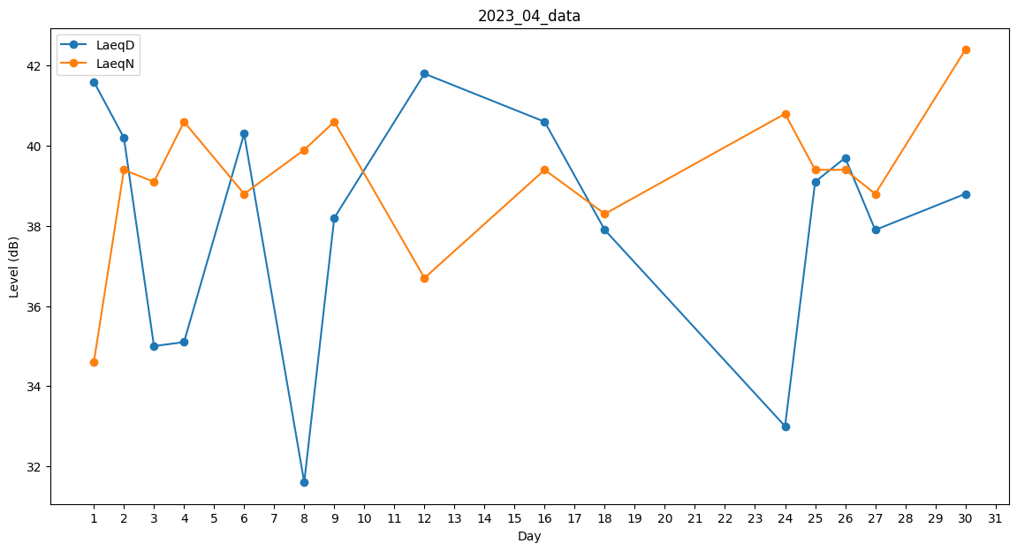
Day | LaeqD | LaeqN
1 | 41.6 | 34.6
2 | 40.2 | 39.4
3 | 35 | 39.1
4 | 35.1 | 40.6
5 | 39.2 | 0
6 | 40.3 | 38.8
7 | 0 | 0
8 | 31.6 | 39.9
9 | 38.2 | 40.6
10 | 38.4 | 0
11 | 0 | 0
12 | 41.8 | 36.7
13 | 0 | 0
14 | 0 | 0
15 | 0 | 0
16 | 40.6 | 39.4
17 | 0 | 0
18 | 37.9 | 38.3
19 | 33.7 | 0
20 | 0 | 0
21 | 0 | 0
22 | 37 | 0
23 | 33.8 | 0
24 | 33 | 40.8
25 | 39.1 | 39.4
26 | 39.7 | 39.4
27 | 37.9 | 38.8
28 | 38.4 | 0
29 | 0 | 0
30 | 38.8 | 42.4

